画面イメージ（登録）
詳細設計書 |  |  |  |  |  | 論理名称 |  | K001 | システムID | KS |  | 改訂日 |  | 2022-06-06
 |  |  |  |  |  | 物理名称 |  | 勤怠情報・登録 | システム名称 | 勤怠管理システム |  | 改訂者 |  | 壮 壮
 |  |  |  |  |  |  |  |  |  |  |  |  |  |  | 1
画面イメージ
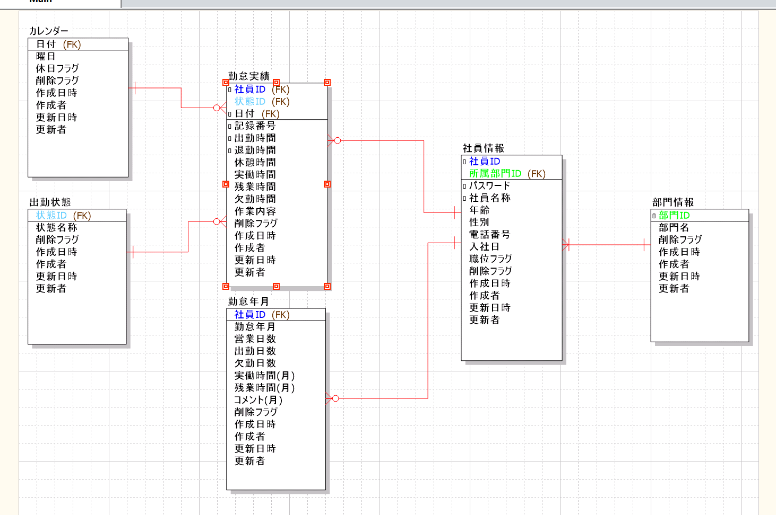
 | システム名 |  |  | サブシステム名 |  |  |  | 機能名 |  |  | 作成者会社 |  | 担当者
 | 勤怠管理システム |  |  | 基本情報管理 |  |  |  | 勤怠情報登録．修正 |  |  | 翰海 |  | 壮 壮

 |  | 社員ID | BBBBBBBBB

 |  | 氏名 | BBBBBBBBB

 |  | 所属部門 | BBBBBBBBB

 |  | 日付 | YYYY/MM/DD |  |  |  | ▼

 |  | 作業開始時間 | HH:mm

 |  | 作業終了時間 | HH:mm

 |  | 休憩時間 | HH

 |  | 状態 | 0. 出勤 |  | ▼

 |  | 作業内容 | ２００文字まで入力可能です

登録
閉じる

画面イメージ (修正)
詳細設計書 |  |  |  |  |  | 論理名称 |  | K001 | システムID | KS |  | 改訂日 |  | 2022-06-06
 |  |  |  |  |  | 物理名称 |  | 勤怠情報登録・修正 | システム名称 | 勤怠管理システム |  | 改訂者 |  | 壮 壮

画面イメージ

 | システム名 |  |  | サブシステム名 |  |  |  | 機能名 |  |  | 作成者会社 |  | 担当者
 | 勤怠管理システム |  |  | 基本情報管理 |  |  |  | 勤怠情報・修正 |  |  | 翰海 |  | 壮 壮

 |  | 社員ID | BBBBBBBBB

 |  | 氏名 | BBBBBBBBB

 |  | 所属部門 | BBBBBBBBB

 |  | 記録番号 | BBBB

 |  | 日付 | YYYY/MM/DD |  |  |  | ▼

 |  | 作業開始時間 | HH/mm

 |  | 作業終了時間 | HH/mm

 |  | 休憩時間 | HH/mm

 |  | 状態 | 0. 出勤 |  | ▼

 |  | 作業内容 | ２００文字まで入力可能です

修正
閉じる

IO関連
詳細設計書 |  | 論理名称 |  | K001 |  |  | システムID | KS | 改訂日 | 2022-06-06
 |  | 物理名称 |  | 勤怠情報登録・修正 |  |  | システム名称 | 勤怠管理システム | 改訂者 | 壮 壮

I/O関連図
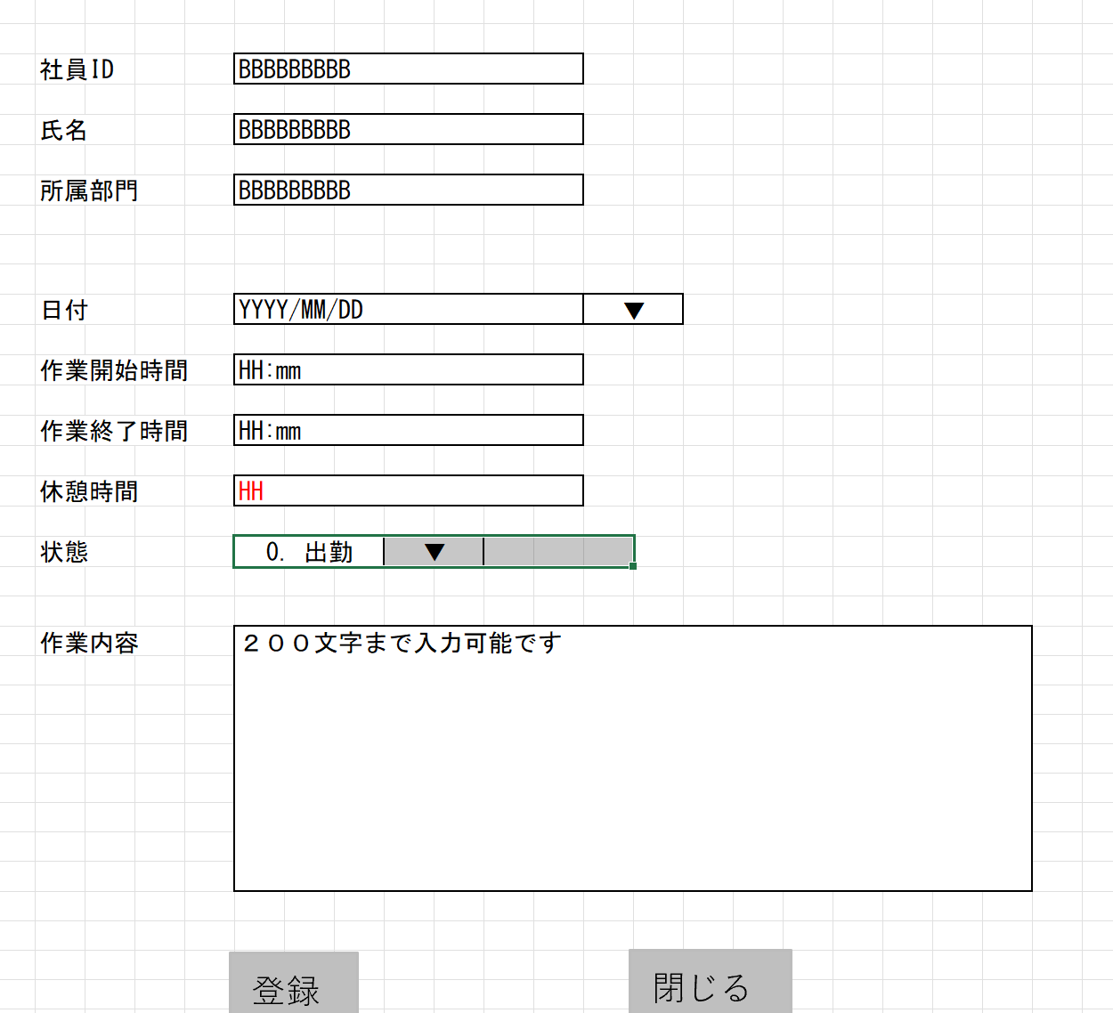

勤怠情報登録
勤怠情報一覧（日別）

勤怠情報修正

パラメータ一覧
No | 論理名称 |  | 物理名称 |  | I/O | 備考
1 | 社員ID |  | USER_ID |  | O
2 | 日付 |  | AATENDANCE_DATE |  | I
3 | 出勤時間 |  | START_TIME |  | I
4 | 退勤時間 |  | END_TIME |  | I
5 | 休憩時間 |  | REST_HOURS |  | I
6 | 状態ID |  | STATUS_ID |  | I
7 | 備考 |  | REMARKS |  | I

18
19
テーブル一覧
No | 論理名称 |  | 物理名称 |  | I/O | 備考
11 | T_ATTENDANCE |  | 勤怠実績 |  | I/O
12
13
14
15
16
17
18
19
ファイル一覧
No | 論理名称 |  | 物理名称 |  | I/O | 備考
11
12
13
14
15
16
17
18
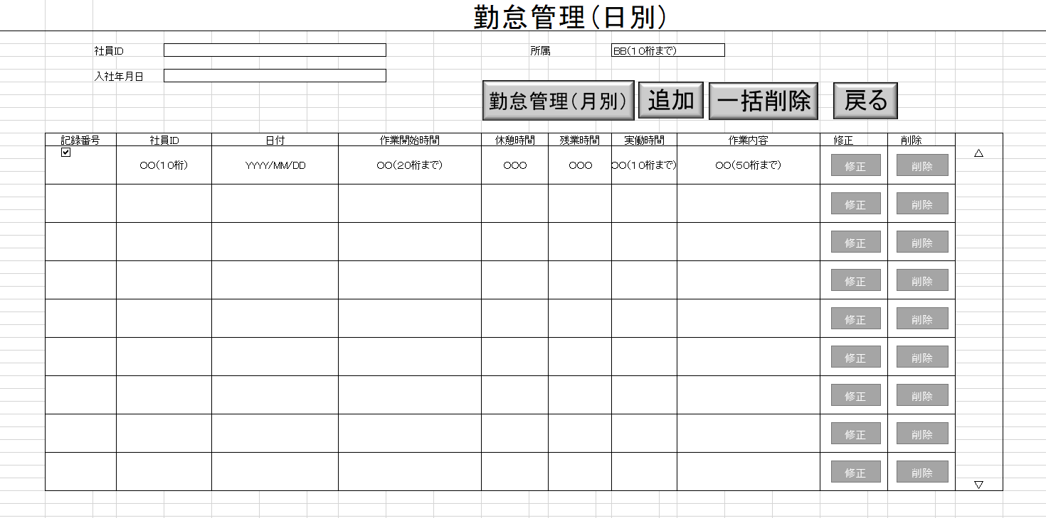
19

画面項目
詳細設計書 |  | 論理名称 |  | K001 |  |  |  | システムID |  | KS |  | 改訂日 | 2022-06-06
 |  | 物理名称 |  | 勤怠情報登録・修正 |  |  |  | システム名称 |  | 勤怠管理システム |  | 改訂者 | 壮 壮

画面項目
No | 項目名称 |  | 分類 |  | 必須 | 桁数 | 初期値 |  | テーブル |  | フィールド |  |  | 備考
1 | 日付 |  | 日付コントロール |  |  | -
2 | 作業開始時間 |  | text |  |  | 5
3 | 作業終了時間 |  | text |  |  | 5
4 | 休憩時間 |  | text |  |  | 5
5 | 状態 |  | select |  |  | -
6 | 作業内容 |  | textarea |  |  | 200
7 | 登録 |  | button |  |  | -
8 | 閉じる |  | button |  |  | -
9
10
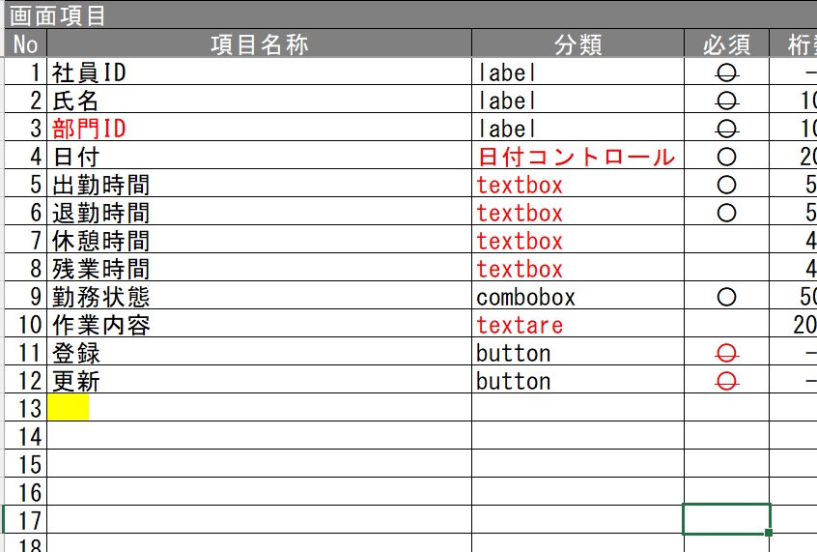
11
12
13
14
15
16
17
18
19
20
21
22
23
24
25
26
27
28
29
30
31
32
33
34
35
36
37
38
39
40
41
42
43
44
45
46
47
48
49

